2021年(原本)
2021年度 九州国際大学 インターンシップ受入企業情報

 |  |  |  |  |  |  |  |  |  |  |  |  |  |  |  |  |  |  | No.
 |  |  |  |  |  |  |  |  |  |  |  |  |  |  |  |  |  |  |  | ↑※記入しないでください。
企業名 |  |  |  |  |  |  |  |  |  |  |  |  |  |  | 業種 |  |  |  |  |  | 業

IS テーマ

●プログラム内容
プログラムの特徴

受入可能期間 |  |  |  |  | 月 |  |  | 日 | ～ |  |  | 月 |  |  | 日 | 実施日数 |  |  |  | 日間

 |  |  |  |  |  |  |  |  |  |  |  |  |  |  |  | 休日日数 |  |  |  | 日間
 |  |  |  |  |  | ～ |  |  |  | 休憩 |  |  |  |  | 分
 |  |  |  |  |  |  |  |  |  |  |  |  |  |  |  | 日程相談

受入可能人数 |  |  |  |  |  | 人 | 受入可能学年 |  |  |  |  |  |  |  |  |  | 留学生

費用補助 |  |  | 交通費補助 |  |  |  | [ |  |  | ] | ( | □ | 実費 |  | □ | 上限 |  |  |  | 円/日)
 |  |  | 食費補助 |  |  |  | [ |  |  | ] | ( | □ | 費用負担 |  |  |  | □ | 弁当支給 |  |  | )
 |  |  | その他補助 |  |  |  | [ |  |  |  |  |  |  |  |  |  |  |  |  |  | ]
備考

※イメージ写真を 貼付してください。① |  |  |  |  |  |  | ※イメージ写真を 貼付してください。② |  |  |  |  |  |  |  | ※イメージ写真を 貼付してください。③

こんな方にオススメ |  |  |  |  |  |  |  |  |  |  |  | 参加検討中のみなさんへ

●企業情報
企業情報
所在地 |  | 〒

設立 |  |  |  |  |  |  | 年 | 資本金 |  |  |  |  |  | 万円 |  | 従業員数 |  |  |  |  | 名
事業内容

覚書代表者 |  | 役職 |  |  |  |  |  |  |  |  | 氏名

インターンシップ 担当者 |  |  |  |  |  |  | 部署 |  |  |  |  |  |  |  |  | 連絡先 電話番号

E-Mail
実習場所 |  | 〒 |  |  |  |  |  |  |  |  |  |  |  |  | 実習部署 (本社/支店名)

【企業名】 |  | 0 |  |  |  |  |  |  |  |  |  |  |  |  | 業種 |  | 0 |  |  |  | 業

●必携資格・条件等
免許・資格・ 技能 ※あれば好ましいもの

●実習プログラム |  |  |  | ※現段階の計画・予定で構いません。（変更になる可能性有）
実習日 | 日 程 |  | 曜 |  | 時 間 帯 |  |  |  |  |  | 実 習 内 容
1日目 |  |  |  |  | AM
 |  |  |  |  | PM
2日目 |  |  |  |  | AM
 |  |  |  |  | PM
3日目 |  |  |  |  | AM
 |  |  |  |  | PM
4日目 |  |  |  |  | AM
 |  |  |  |  | PM
5日目 |  |  |  |  | AM
 |  |  |  |  | PM
6日目 |  |  |  |  | AM
 |  |  |  |  | PM
7日目 |  |  |  |  | AM
 |  |  |  |  | PM
8日目 |  |  |  |  | AM
 |  |  |  |  | PM
9日目 |  |  |  |  | AM
 |  |  |  |  | PM
10日目 |  |  |  |  | AM
 |  |  |  |  | PM
11日目 |  |  |  |  | AM
 |  |  |  |  | PM
12日目 |  |  |  |  | AM
 |  |  |  |  | PM
13日目 |  |  |  |  | AM
 |  |  |  |  | PM
14日目 |  |  |  |  | AM
 |  |  |  |  | PM

 |  |  |  |  |  |  |  |  | 受入情報 |  |  |  | 覚書等書類
 |  |  |  |  | ※こちらは→ 記入しないでください。→ |  |  |  | 受領 |  | 礼 |  | 発送 |  |  | 受領 |  | 礼
 |  |  |  |  |  |  |  |  | / |  | / |  | / |  |  | / |  | /

2021年(記入例)
2021年度 九州国際大学 インターンシップ受入企業情報

 |  |  |  |  |  |  |  |  |  |  |  |  |  |  |  |  |  |  |  | No.
【 記 入 例 】 |  |  |  |  |  |  |  |  |  |  |  |  |  |  |  |  |  |  |  |  | ↑※記入しないでください。
企業名 | 株式会社 ケイアイユー自動車販売 |  |  |  |  |  |  |  |  |  |  |  |  |  | 業種 |  | 自動車小売 |  |  |  |  | 業

IS テーマ | 自動車販売会社の営業現場体験

●プログラム内容
プログラムの特徴 |  |  | ご自宅最寄店舗にて、自動車販売の営業スタッフとしてのお仕事になります。弊社会社概要を学んで頂いた後、接客マナー研修を受講。その後は、営業スタッフと一緒に、実際にお客様へのカーライフサポートの現場を身近に経験して頂き、最終日には商談のプレゼンを行って頂きます。

受入可能期間 |  |  | 8 |  | 月 | 21 |  | 日 | ～ | 9 |  | 月 | 3 |  | 日 | 実施日数 |  |  | 10 |  | 日間

 |  |  |  |  |  |  |  |  |  |  |  |  |  |  |  | 休日日数 |  |  | 4 |  | 日間
 |  |  | 9:00:00 |  |  | ～ | 17:10:00 |  |  | 休憩 |  | 60 |  |  | 分
 |  |  |  |  |  |  |  |  |  |  |  |  |  |  |  | 日程相談 |  |  | 不可

受入可能人数 |  |  | 4 |  |  | 人 | 受入可能学年 |  |  |  | 不問 |  |  |  |  |  | 留学生 |  |  | 可

費用補助 |  |  | 交通費補助 |  |  |  | [ | 有 |  | ] | ( | □ | 実費 |  | ■ | 上限 |  | 1,000 |  |  | 円/日)
 |  |  | 食費補助 |  |  |  | [ | 無 |  | ] | ( | □ | 費用負担 |  |  |  | □ | 弁当支給 |  |  |  | )
 |  |  | その他補助 |  |  |  | [ | なし |  |  |  |  |  |  |  |  |  |  |  |  |  | ]
備考 |  |  | ■実習中はスーツを着用して頂きます。

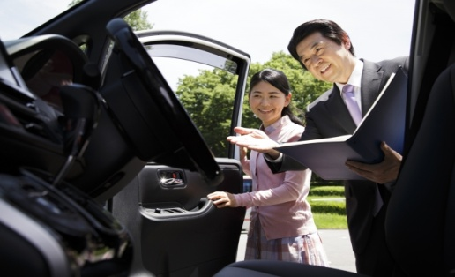 ※イメージ写真を 貼付してください。① |  |  |  |  |  |  | 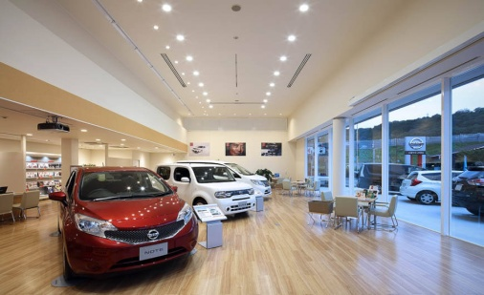 ※イメージ写真を 貼付してください。② |  |  |  |  |  |  |  | 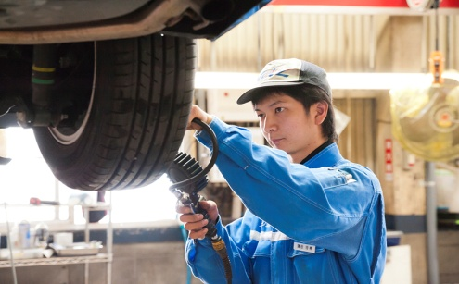 ※イメージ写真を 貼付してください。③

こんな方にオススメ |  |  |  |  |  |  |  |  |  |  |  | 参加検討中のみなさんへ
「車が大好き！」「人とコミュニケーションを取ることが楽しい！」そんな方にはピッタリです！もちろん、車に興味がない方や知識がない方も心配ありません。人の喜びが自分の喜びに感じられる方。是非ご応募ください！！ |  |  |  |  |  |  |  |  |  |  |  | 弊社は●●自動車の販売を行っています。主にファミリー層をターゲットにしたワンボックス車、SUV車の販売に注力しています。「お客様の笑顔のために」をスローガンに、若い社員がイキイキと活躍できる職場環境です。是非、私たちと『働く』を体験してみませんか？

●企業情報
企業情報
所在地 |  | 〒 | 8058512 |  |  | 北九州市八幡東区平野1-6-1

設立 |  | 1947 |  |  |  |  | 年 | 資本金 |  | 50,000,000 |  |  |  | 万円 |  | 従業員数 |  |  | 313 |  |  | 名
事業内容 |  | ●●車の新車販売/各種中古車買取及び販売/自動車の修理及び整備、カー用品・部品販売 及び取付け/自動車保険・火災保険等の損害保険代理業務

覚書代表者 |  | 役職 |  | 代表取締役社長 |  |  |  |  |  |  | 氏名 |  | 九国 太郎

インターンシップ 担当者 |  | 平野 一男 |  |  |  |  | 部署 |  |  | 人事グループ 採用課 |  |  |  |  |  | 連絡先 電話番号 |  | 093-671-8917

E-Mail |  | hirano@office.kiu.co.jp
実習場所 |  | 〒 |  |  |  |  |  |  |  |  |  |  |  |  | 実習部署 (本社/支店名) |  |  | 本社
 |  | 同上

【企業名】 |  | 株式会社 ケイアイユー自動車販売 |  |  |  |  |  |  |  |  |  |  |  |  | 業種 |  | 自動車小売 |  |  |  |  | 業

●必携資格・条件等
免許・資格・ 技能 ※あれば好ましいもの |  | 普通自動車第一種運転免許（※AT限定でも可）

●実習プログラム |  |  |  | ※現段階の計画・予定で構いません。（変更になる可能性有）
実習日 | 日 程 |  | 曜 |  | 時 間 帯 |  |  |  |  |  | 実 習 内 容
1日目 | 2019-08-21 |  | ㈮ |  | AM |  | 9:00~11:45 |  |  |  | オリエンテーション
 |  |  |  |  | PM |  | 12:45~17:00 |  |  |  | 会社概要説明（座学）・ディーラー業界について
2日目 | 2019-08-22 |  | ㈯ |  | AM |  | 9:00~11:45 |  |  |  | 接客マナー研修
 |  |  |  |  | PM |  | 12:45~17:00 |  |  |  | 接客マナー研修
3日目 | 2019-08-23 |  | ㈰ |  | AM |  | 9:00~11:45 |  |  |  | 来店客のお出迎え・呈茶
 |  |  |  |  | PM |  | 12:45~17:00 |  |  |  | 来店客のお出迎え・呈茶
4日目 | 2019-08-24 |  | ㈪ |  | AM |  |  |  |  |  | 休み
 |  |  |  |  | PM |  |  |  |  |  | 休み
5日目 | 2019-08-25 |  | ㈫ |  | AM |  | 9:00~11:45 |  |  |  | 来店客のお出迎え・呈茶
 |  |  |  |  | PM |  | 12:45~17:00 |  |  |  | 営業スタッフとの来店されたお客様への商談同席
6日目 | 2019-08-26 |  | ㈬ |  | AM |  | 9:00~11:45 |  |  |  | 営業スタッフとの来店されたお客様への商談同席
 |  |  |  |  | PM |  | 12:45~17:00 |  |  |  | 営業スタッフとの来店されたお客様への商談同席
7日目 | 2019-08-27 |  | ㈭ |  | AM |  | 9:00~11:45 |  |  |  | 創業祭イベントの準備（POP作成・お菓子の袋詰め等作業）
 |  |  |  |  | PM |  | 12:45~17:00 |  |  |  | 営業スタッフとの来店されたお客様への商談同席
8日目 | 2019-08-28 |  | ㈮ |  | AM |  |  |  |  |  | 休み
 |  |  |  |  | PM |  |  |  |  |  | 休み
9日目 | 2019-08-29 |  | ㈯ |  | AM |  | 9:00~11:45 |  |  |  | 創業祭イベント(店舗出入口での来店客お出迎え・プレゼント渡し)
 |  |  |  |  | PM |  | 12:45~17:00 |  |  |  | 創業祭イベント(店舗出入口での来店客お出迎え・プレゼント渡し)
10日目 | 2019-08-30 |  | ㈰ |  | AM |  | 9:00~11:45 |  |  |  | 創業祭イベント(店舗出入口での来店客お出迎え・プレゼント渡し)
 |  |  |  |  | PM |  | 12:45~17:00 |  |  |  | 創業祭イベント(店舗出入口での来店客お出迎え・プレゼント渡し)
11日目 | 2019-08-31 |  | ㈪ |  | AM |  | 9:00~11:45 |  |  |  | 休み
 |  |  |  |  | PM |  | 12:45~17:00 |  |  |  | 休み
12日目 | 2019-09-01 |  | ㈫ |  | AM |  | 9:00~11:45 |  |  |  | 営業スタッフとの来店されたお客様への商談同席
 |  |  |  |  | PM |  | 12:45~17:00 |  |  |  | 営業スタッフとの来店されたお客様への商談同席
13日目 | 2019-09-02 |  | ㈬ |  | AM |  | 9:00~11:45 |  |  |  | プレゼン準備(テーマ：新規顧客獲得のためのイベント企画）
 |  |  |  |  | PM |  | 12:45~17:00 |  |  |  | プレゼン準備(テーマ：新規顧客獲得のためのイベント企画）
14日目 | 2019-09-03 |  | ㈭ |  | AM |  | 9:00~11:45 |  |  |  | プレゼンテーション発表
 |  |  |  |  | PM |  | 12:45~17:00 |  |  |  | インターンシップ実習の振返り・まとめ

 |  |  |  |  |  |  |  |  | 受入情報 |  |  |  | 覚書等書類
 |  |  |  |  | ※こちらは→ 記入しないでください。→ |  |  |  | 受領 |  | 礼 |  | 発送 |  |  | 受領 |  | 礼
 |  |  |  |  |  |  |  |  | / |  | / |  | / |  |  | / |  | /

